Gesamt
 | 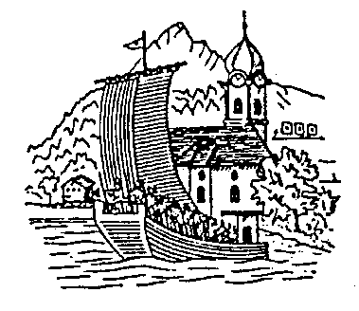 |  |  | Schützengesellschaft Gersau
Freundschaftsmatch
Beckenried - Dallenwil - Gersau
Samstag 19. Oktober 2024

Rang | Name | Vorname | Jahrgang | Sektion | Liegend | 1. Kniend | 2.Kniend | Rütli | Total
1 | Achermann | Peter | 1956 | Beckenried | 89 | 84 | 87 | 83 | 343
2 | Amstad | Patrick | 1995 | Beckenried | 90 | 88 | 85 | 79 | 342
3 | Niederberger | Paul | 1962 | Dallenwil | 85 | 80 | 94 | 82 | 341
4 | Amstad | Rolf | 1957 | Beckenried | 90 | 83 | 84 | 79 | 336
5 | Wallimann | Rene | 1969 | Dallenwil | 93 | 82 | 79 | 77 | 331
6 | Waser | Paul | 1966 | Beckenried | 94 | 85 | 82 | 67 | 328
7 | Bläsi | Chantal | 1972 | Dallenwil | 89 | 77 | 79 | 83 | 328
8 | Odermatt | Andreas | 1982 | Dallenwil | 94 | 83 | 72 | 78 | 327
9 | Bloch | Cornel | 1952 | Gersau | 90 | 74 | 84 | 78 | 326
10 | Ambauen | Roland | 1977 | Beckenried | 92 | 80 | 74 | 76 | 322
11 | Gander | Daniel | 1971 | Beckenried | 88 | 79 | 78 | 77 | 322
12 | Camenzind | Patrick | 1972 | Gersau | 89 | 79 | 73 | 78 | 319
13 | Camenzind | Walter | 1967 | Gersau | 91 | 69 | 79 | 77 | 316
14 | Heusi | Markus | 1975 | Beckenried | 86 | 78 | 73 | 78 | 315
15 | Weibel | Roman | 1949 | Dallenwil | 91 | 73 | 70 | 77 | 311
16 | Odermatt | Jonas | 1990 | Dallenwil | 82 | 80 | 76 | 70 | 308
17 | Murer | Daniel | 1978 | Beckenried | 91 | 80 | 58 | 71 | 300
18 | Berlinger | Bruno | 1957 | Beckenried | 88 | 77 | 54 | 80 | 299
19 | Amstad | Eugen | 1959 | Beckenried | 89 | 70 | 67 | 73 | 299
20 | Waser | Marius | 1997 | Dallenwil | 86 | 76 | 67 | 69 | 298
21 | Reichlin | Lukas | 1976 | Gersau | 86 | 74 | 60 | 75 | 295
22 | Camenzind | Robert | 1999 | Gersau | 90 | 73 | 56 | 68 | 287
23 | Amstad | Luca | 1997 | Beckenried | 83 | 64 | 71 | 65 | 283
24 | Amstad | Urs | 1964 | Beckenried | 81 | 50 | 68 | 72 | 271
25 | Böhm | Dirk | 1964 | Dallenwil | 72 | 64 | 72 | 59 | 267
26 | Menshikova | Ekaterina | 1976 | Beckenried | 86 | 54 | 58 | 54 | 252
27 | Waser | Niels | 2001 | Dallenwil | 83 | 56 | 52 | 60 | 251
28 | Henkel | Mario | 1964 | Gersau | 77 | 53 | 34 | 52 | 216

Beckenried
 | 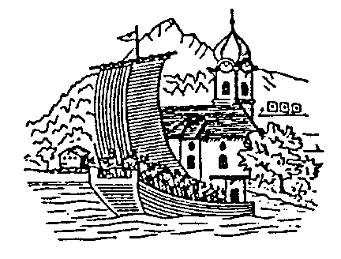 |  |  | Schützengesellschaft Gersau
Beckenried

Rang | Name | Vorname | Jahrgang | Sektion | Liegend | 1. Kniend | 2.Kniend | Rütli | Total
1 | Achermann | Peter | 1956 | Beckenried | 89 | 84 | 87 | 83 | 343
2 | Amstad | Patrick | 1995 | Beckenried | 90 | 88 | 85 | 79 | 342
3 | Amstad | Rolf | 1957 | Beckenried | 90 | 83 | 84 | 79 | 336
4 | Waser | Paul | 1966 | Beckenried | 94 | 85 | 82 | 67 | 328
5 | Ambauen | Roland | 1977 | Beckenried | 92 | 80 | 74 | 76 | 322
6 | Gander | Daniel | 1971 | Beckenried | 88 | 79 | 78 | 77 | 322
7 | Heusi | Markus | 1975 | Beckenried | 86 | 78 | 73 | 78 | 315
8 | Murer | Daniel | 1978 | Beckenried | 91 | 80 | 58 | 71 | 300
9 | Berlinger | Bruno | 1957 | Beckenried | 88 | 77 | 54 | 80 | 299
10 | Amstad | Eugen | 1959 | Beckenried | 89 | 70 | 67 | 73 | 299
11 | Amstad | Luca | 1997 | Beckenried | 83 | 64 | 71 | 65 | 283
12 | Amstad | Urs | 1964 | Beckenried | 81 | 50 | 68 | 72 | 271
13 | Menshikova | Ekaterina | 1976 | Beckenried | 86 | 54 | 58 | 54 | 252

 | Anzahl Schützen: |  | 13
 | Pflichtresultate 60%: |  | 8
 | Durchschnitt: |  | 326

